Source
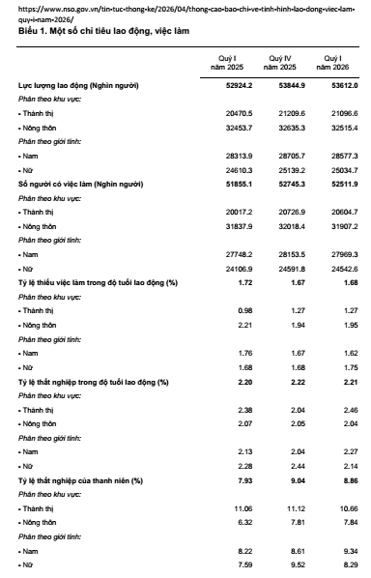
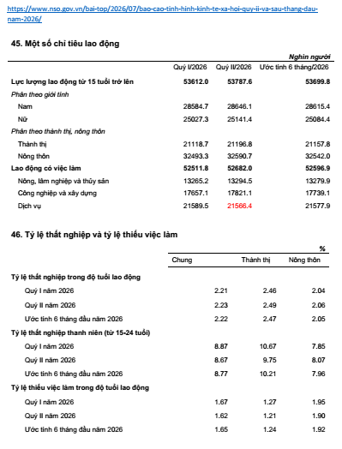
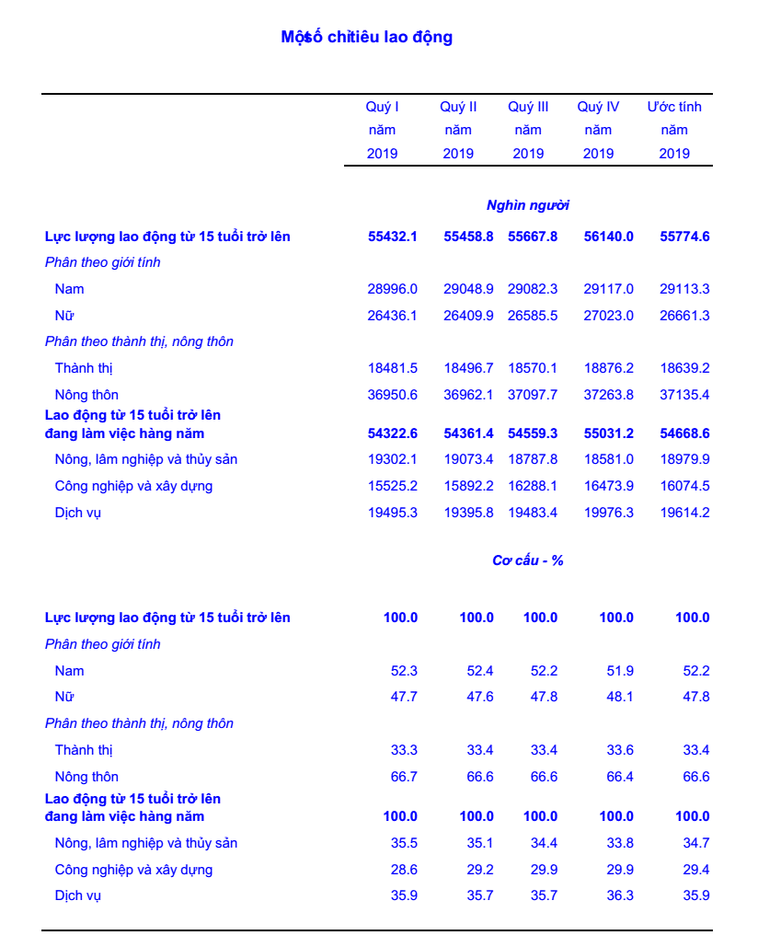

http://www.gso.gov.vn/Default.aspx?tabid=621&ItemID=19454

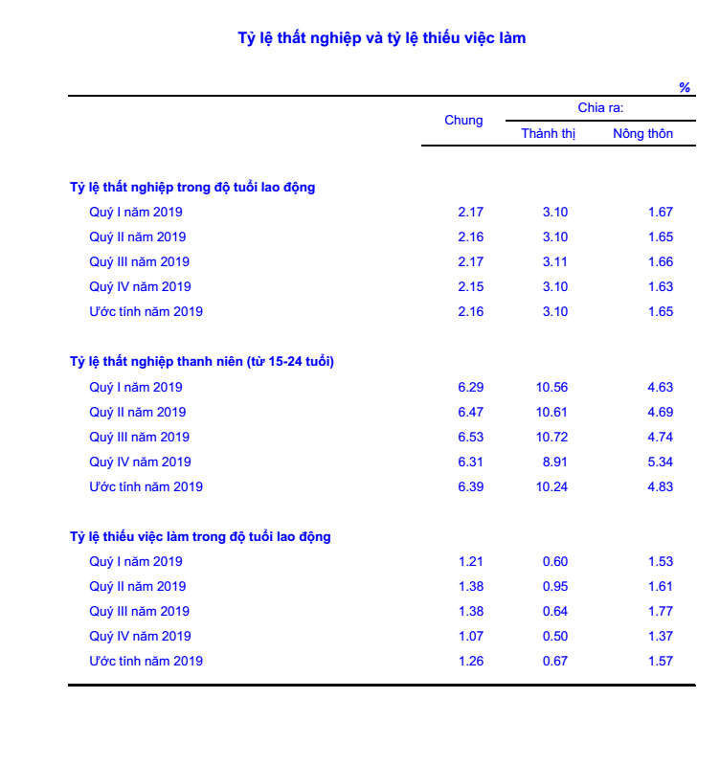

http://www.gso.gov.vn/Default.aspx?tabid=621&ItemID=19454
Thu nhập bình quân tháng của lao động làm công hưởng lương trong quý I năm 2019 ước tính là 6,9 triệu đồng/tháng, tăng gần 967 nghìn đồng so với quý trước và tăng 1,05 triệu đồng so với cùng kỳ năm trước, trong đó, thu nhập của lao động nam là 7,3 triệu đồng/tháng, lao động nữ là 6,5 triệu đồng/tháng, lao động thành thị là 8,2 triệu đồng/tháng, lao động nông thôn là 6,0 triệu đồng/tháng.
https://www.gso.gov.vn/default.aspx?tabid=621&ItemID=19128

https://www.gso.gov.vn/default.aspx?tabid=621&ItemID=19128

Thu nhập bình quân tháng của lao động làm công hưởng lương quý II/2019 là 6,5 triệu đồng/tháng, giảm 416,3 nghìn đồng so với quý trước và tăng 796 nghìn đồng so với cùng kỳ năm trước. Tính chung 6 tháng đầu năm 2019, thu nhập bình quân tháng của lao động làm công hưởng lương ước tính là 6,7 triệu đồng/tháng, trong đó, thu nhập của lao động nam là 7,1 triệu đồng/tháng, lao động nữ là 6,3 triệu đồng/tháng, lao động thành thị là 7,8 triệu đồng/tháng, lao động nông thôn là 5,9 triệu đồng/tháng. https://www.gso.gov.vn/default.aspx?tabid=621&ItemID=19226

https://www.gso.gov.vn/default.aspx?tabid=621&ItemID=19226

Thu nhập bình quân tháng của lao động làm công hưởng lương quý III/2019 là 6,66 triệu đồng/tháng, tăng 116 nghìn đồng so với quý trước và tăng 774,7 nghìn đồng so với cùng kỳ năm trước. Tính chung 9 tháng năm 2019, thu nhập bình quân tháng của lao động làm công hưởng lương ước tính là 6,71 triệu đồng/tháng, trong đó, thu nhập của lao động nam là 7,1 triệu đồng/tháng, lao động nữ là 6,2 triệu đồng/tháng, lao động thành thị là 7,8 triệu đồng/tháng, lao động nông thôn là 5,9 triệu đồng/tháng.
https://www.gso.gov.vn/default.aspx?tabid=621&ItemID=19363

https://www.gso.gov.vn/default.aspx?tabid=621&ItemID=19363
Thu nhập bình quân tháng của lao động làm công hưởng lương quý IV/2019 là 6,8 triệu đồng/tháng, tăng 134 nghìn đồng so với quý trước và tăng 819 nghìn đồng so với cùng kỳ năm trước. Tính chung năm 2019, thu nhập bình quân tháng của lao động làm công hưởng lương là 6,7 triệu đồng/tháng, trong đó thu nhập của lao động nam là 7,1 triệu đồng/tháng, lao động nữ là 6,3 triệu đồng/tháng, lao động thành thị là 7,8 triệu đồng/tháng, lao động nông thôn là 5,9 triệu đồng/tháng. https://www.gso.gov.vn/Default.aspx?tabid=621&idmid=&ItemID=19454

https://www.gso.gov.vn/Default.aspx?tabid=621&idmid=&ItemID=19454

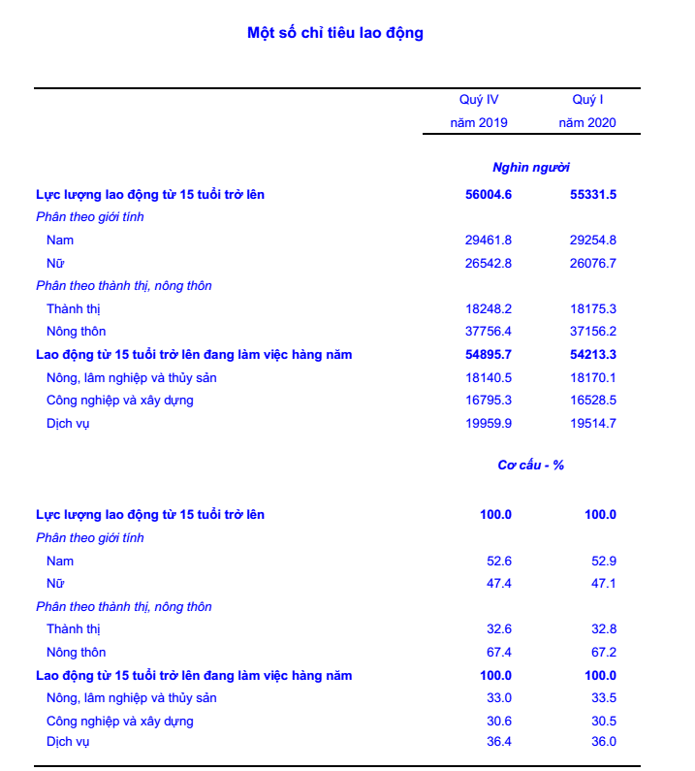

https://www.gso.gov.vn/Default.aspx?tabid=621&ItemID=19558
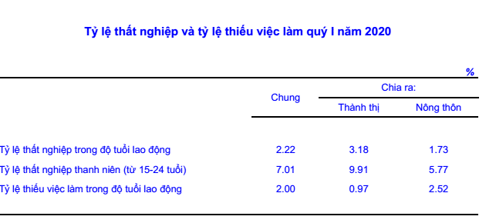

https://www.gso.gov.vn/Default.aspx?tabid=621&ItemID=19558

https://www.gso.gov.vn/Default.aspx?tabid=621&ItemID=19558

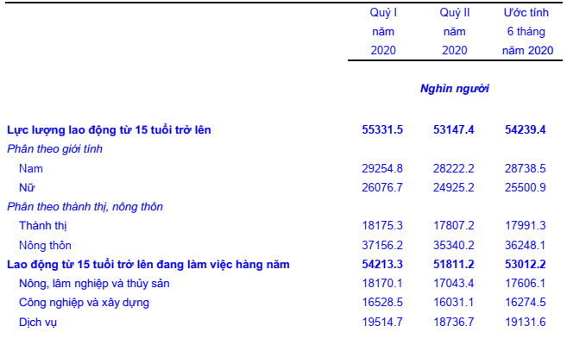

https://gso.gov.vn/Default.aspx?tabid=621&ItemID=19651

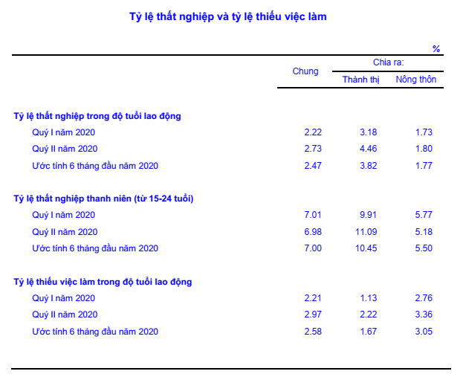

https://gso.gov.vn/Default.aspx?tabid=621&ItemID=19651



https://gso.gov.vn/Default.aspx?tabid=621&ItemID=19651
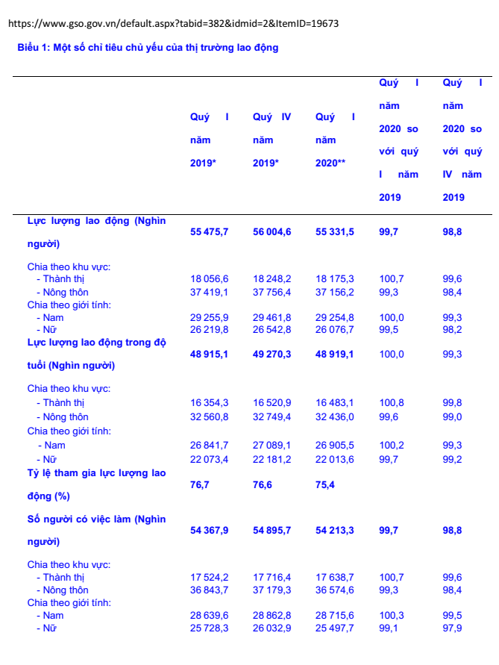

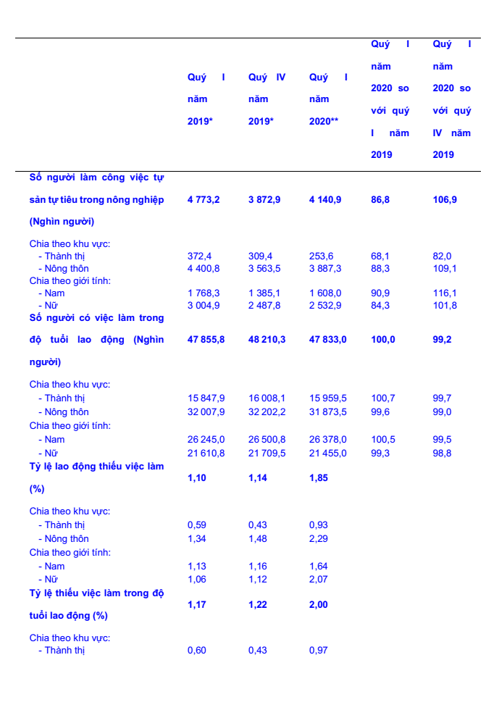

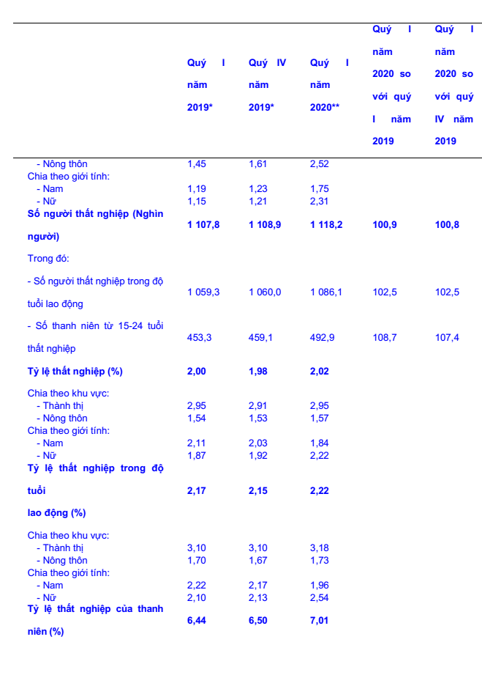

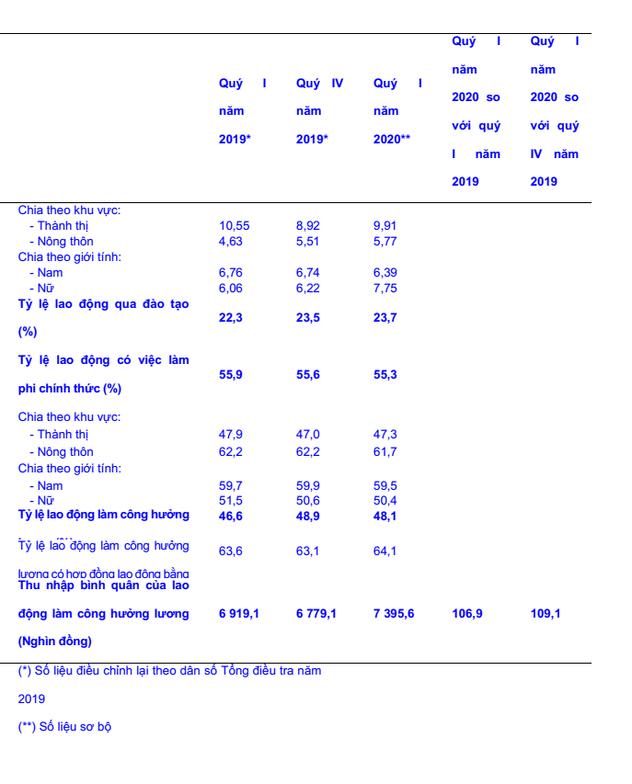

https://www.gso.gov.vn/default.aspx?tabid=382&idmid=2&ItemID=19673

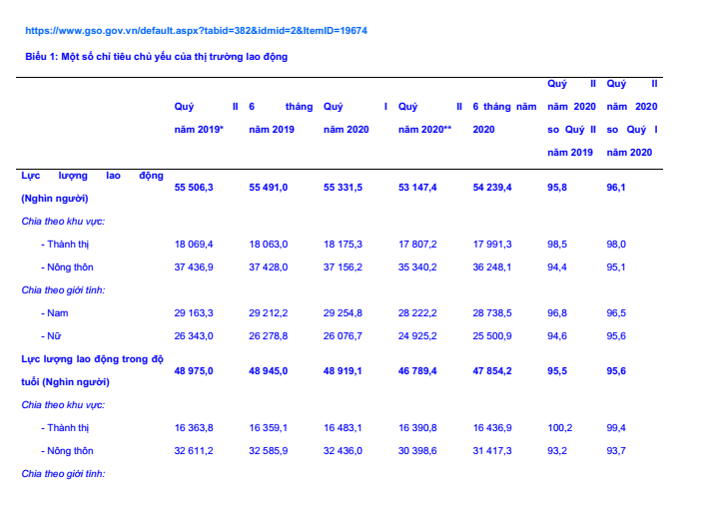

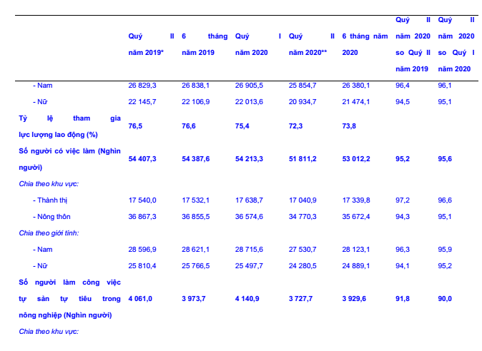

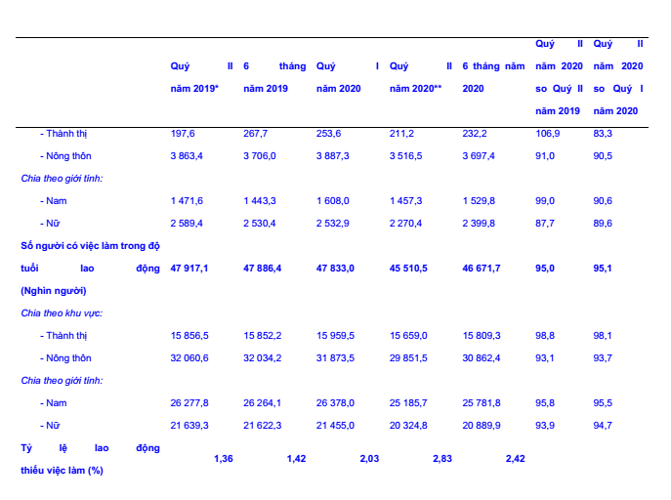

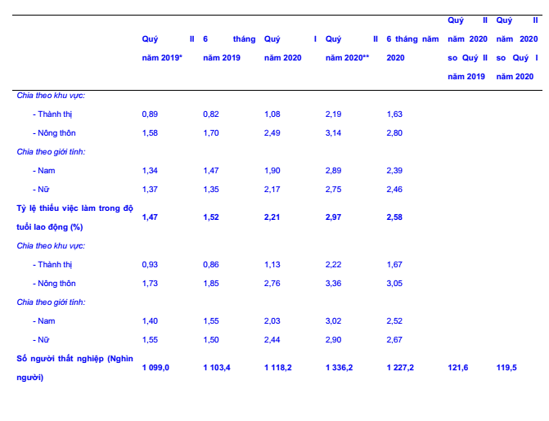

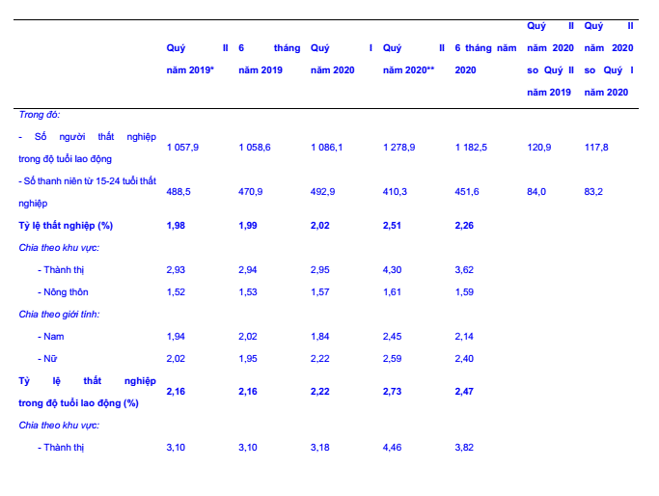

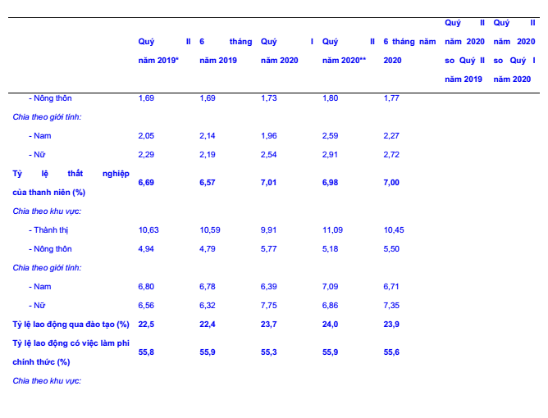

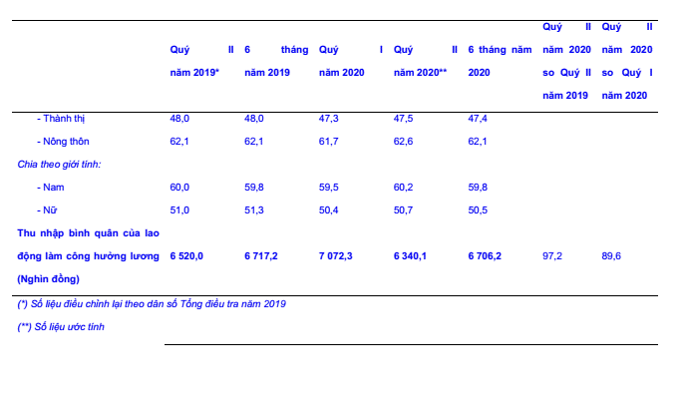

https://www.gso.gov.vn/default.aspx?tabid=382&idmid=2&ItemID=19674

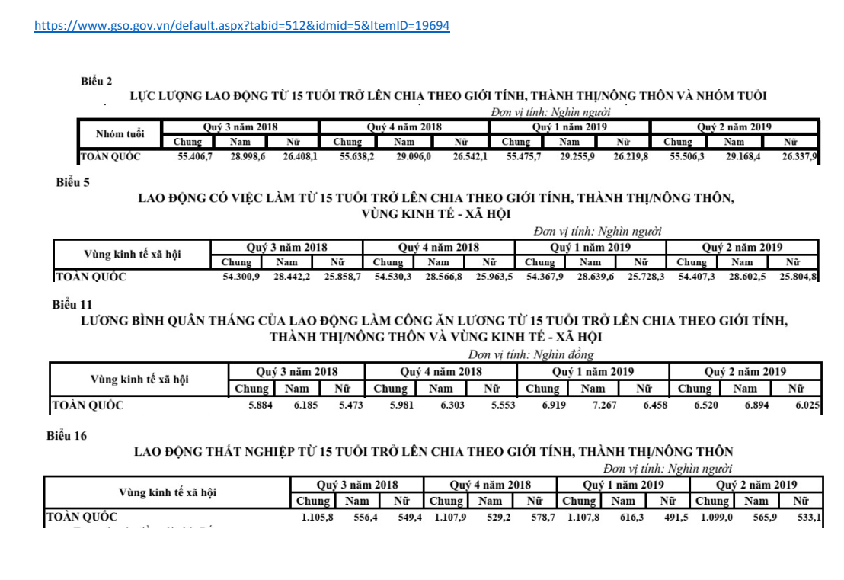

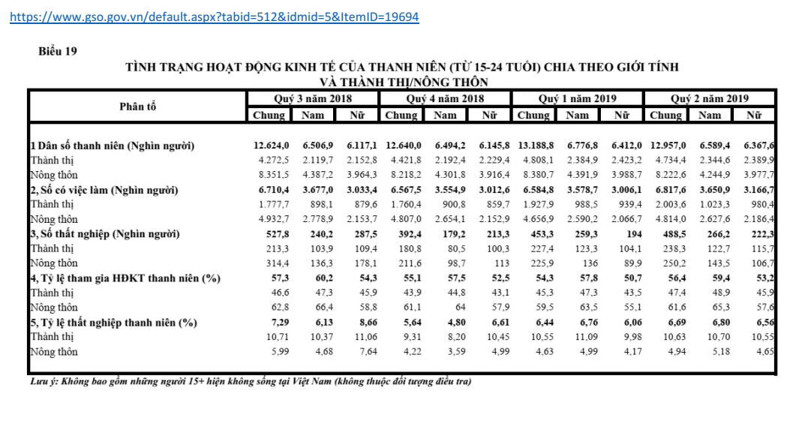

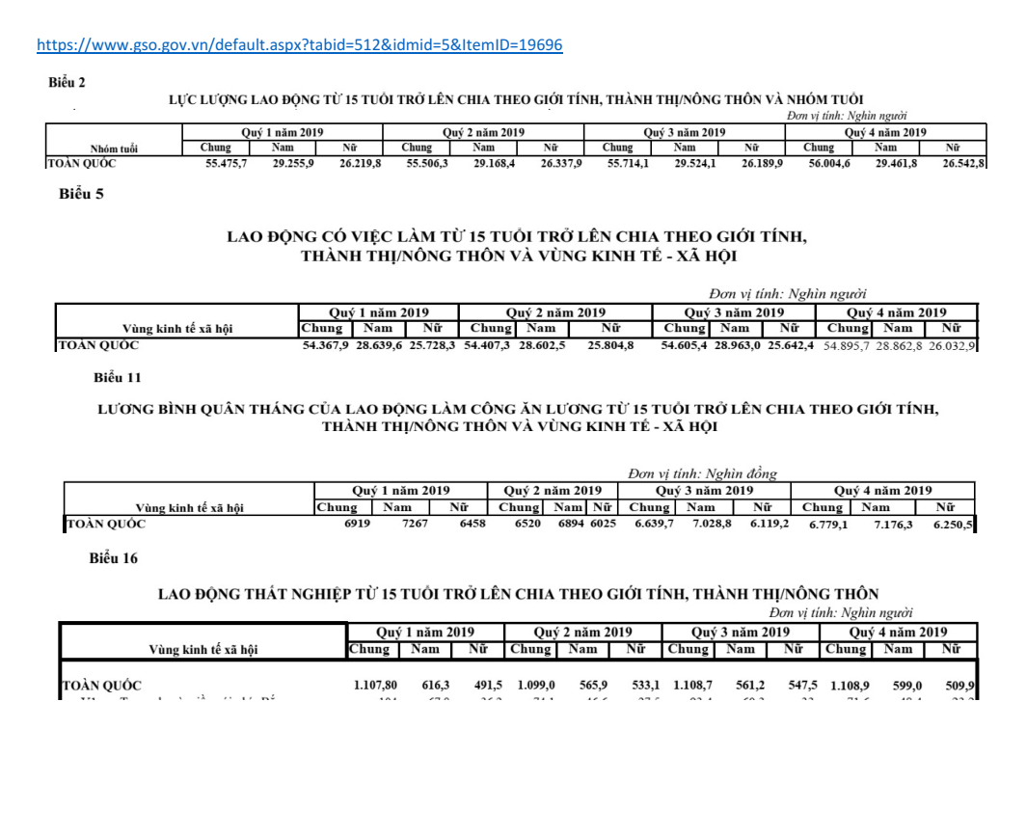

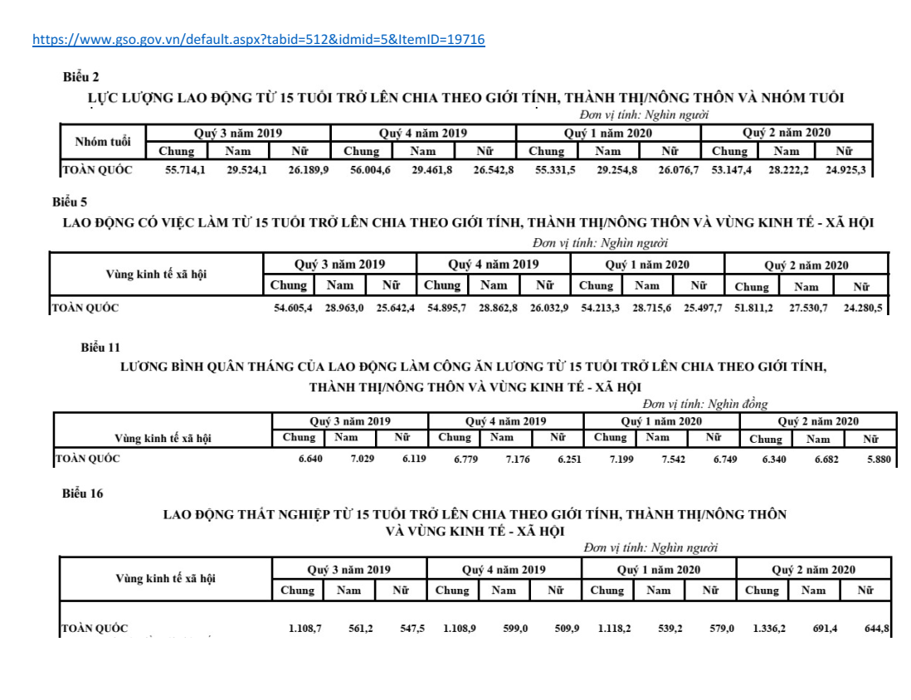

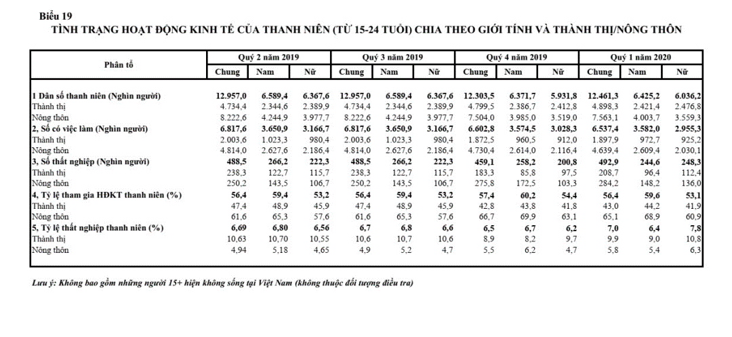

https://www.gso.gov.vn/default.aspx?tabid=382&idmid=2&ItemID=19779

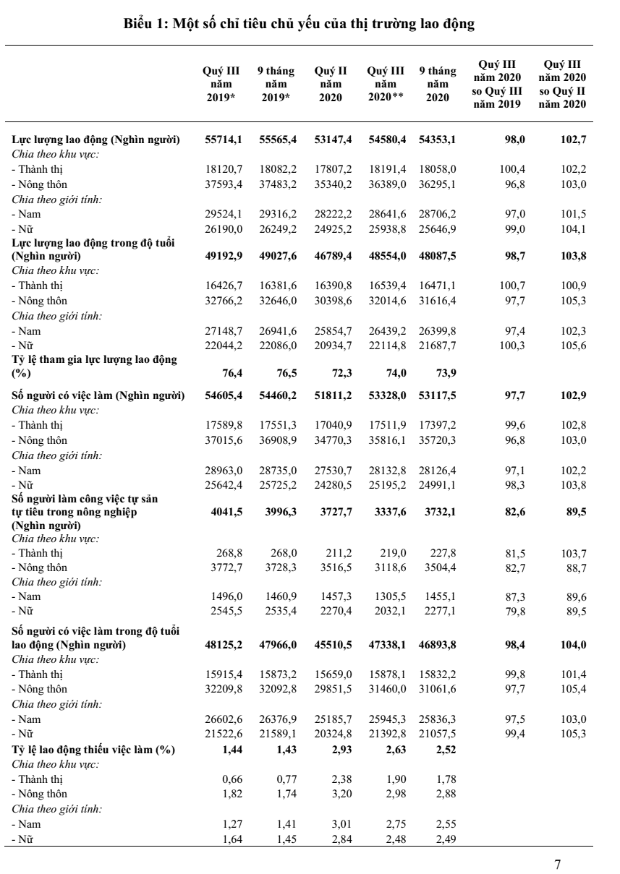

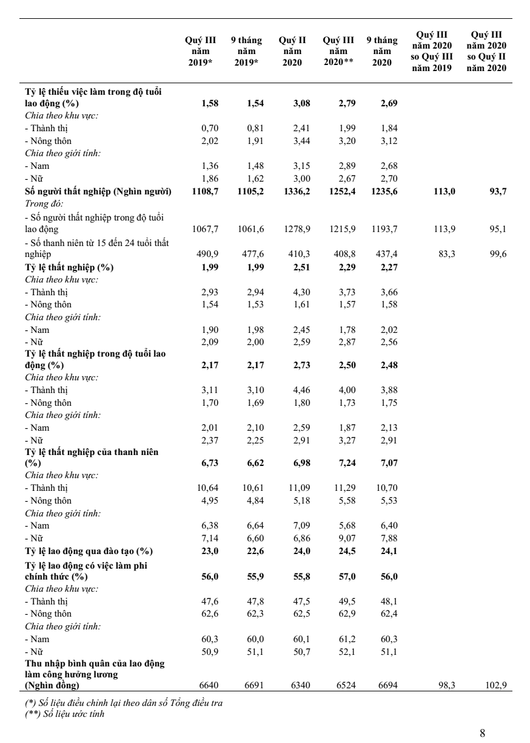

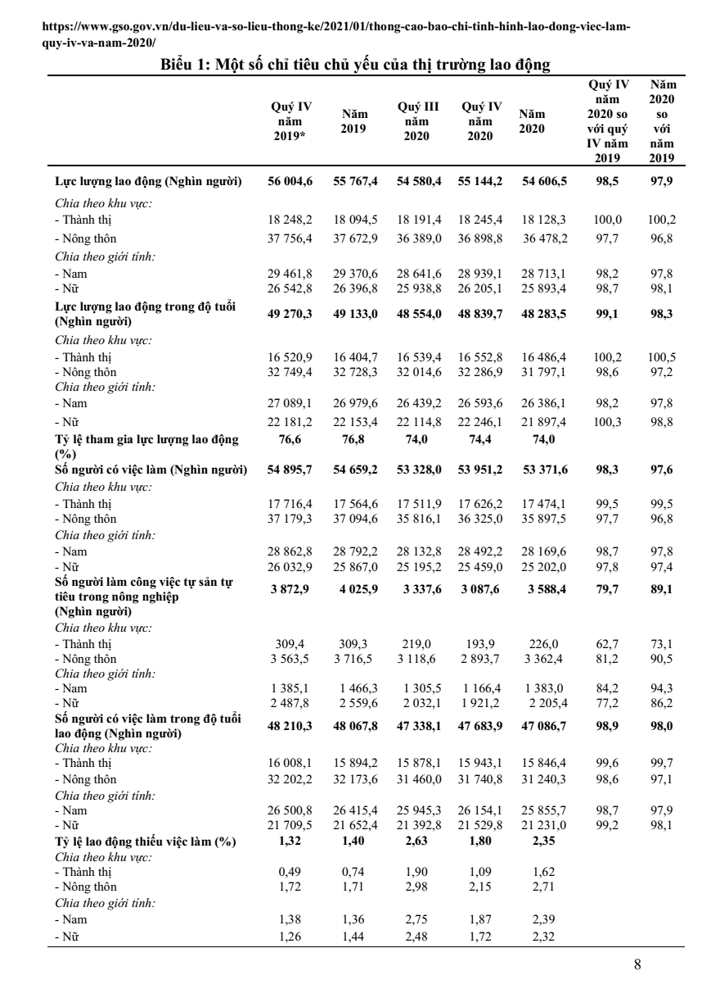

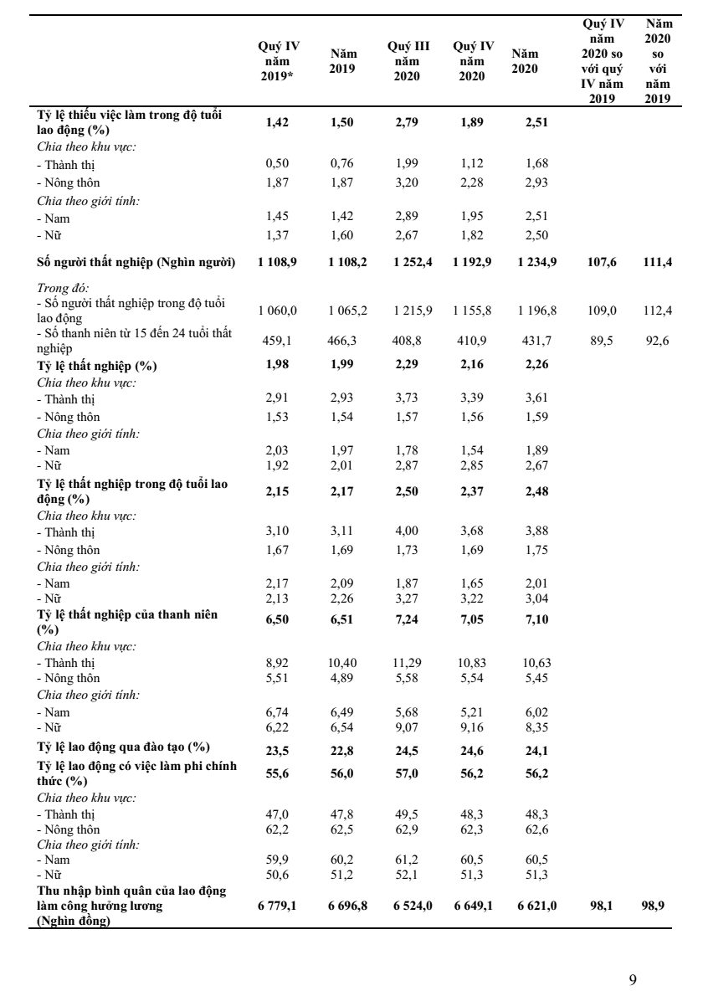

 | https://www.gso.gov.vn/du-lieu-va-so-lieu-thong-ke/2021/04/thong-bao-cao-chi-tinh-hinh-lao-dong-viec-lam-quy-i-2021/

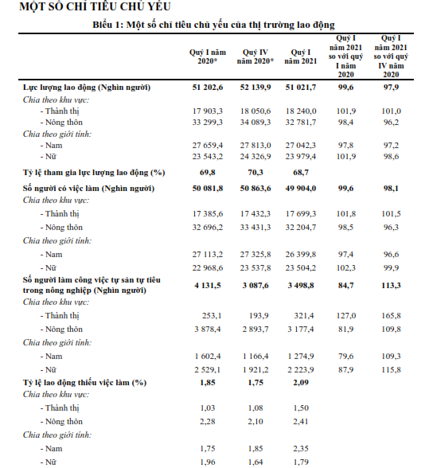
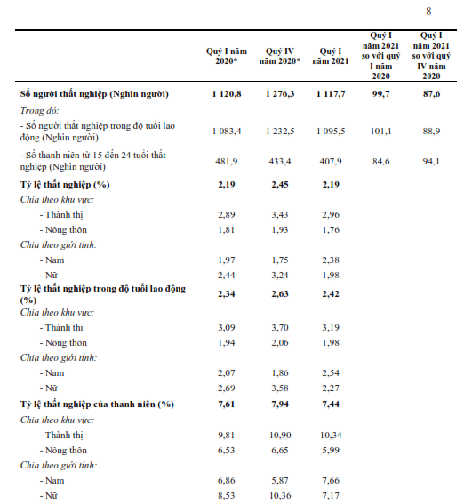
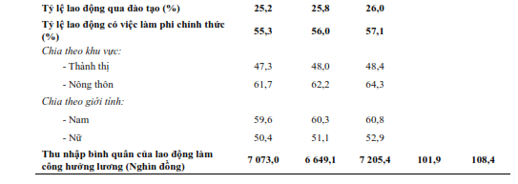

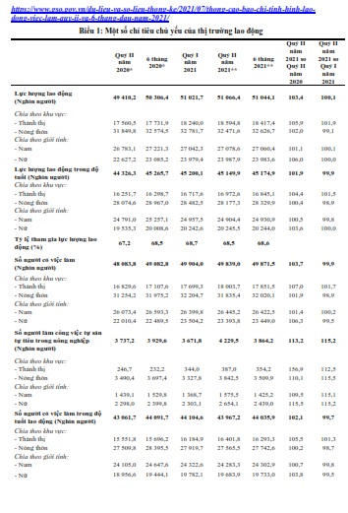
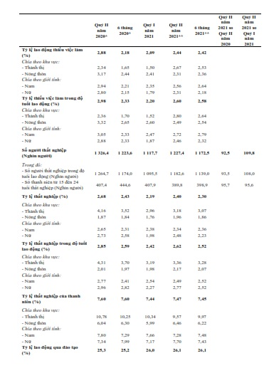
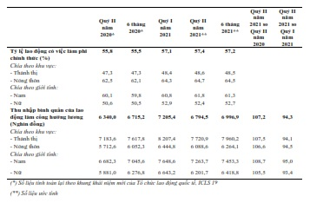

Số liệu các quí 1,2,3,4 năm 2020 (sách kết quả Điều tra Lao động việc làm năm 2020) |  |  |  | https://gso.gov.vn/du-lieu-va-so-lieu-thong-ke/2021/08/bao-cao-dieu-tra-lao-dong-viec-lam-nam-2020/

Số liệu chính thức quí 1/2021: Báo báo Lao động việc làm quí 1/2021: |  |  | https://gso.gov.vn/du-lieu-va-so-lieu-thong-ke/2021/09/bao-cao-dieu-tra-lao-dong-viec-lam-quy-1-nam-2021/

 | https://www.gso.gov.vn/du-lieu-va-so-lieu-thong-ke/2021/10/thong-cao-bao-chi-tinh-hinh-lao-dong-viec-lam-quy-iii-va-9-thang-nam-2021/

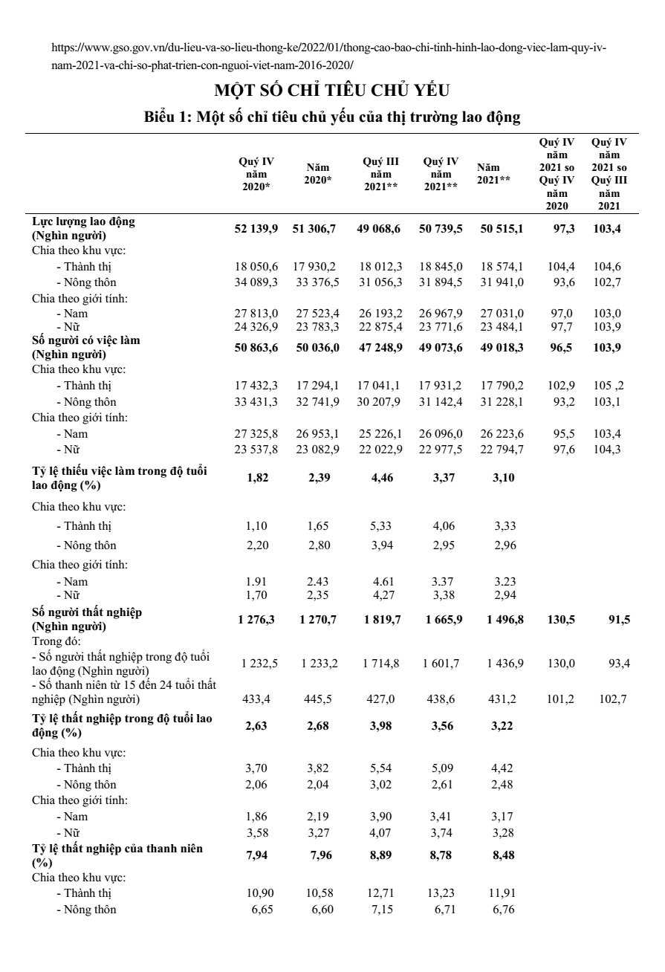
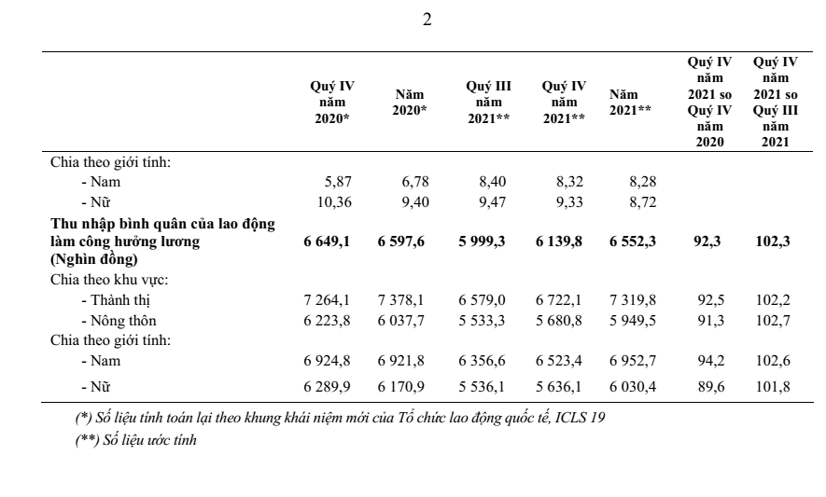

https://www.gso.gov.vn/du-lieu-va-so-lieu-thong-ke/2022/04/thong-cao-bao-chi-tinh-hinh-lao-dong-viec-lam-quy-i-nam-2022/

https://www.gso.gov.vn/du-lieu-va-so-lieu-thong-ke/2022/07/thong-cao-bao-chi-tinh-hinh-lao-dong-viec-lam-quy-ii-va-6-thang-dau-nam-2022/

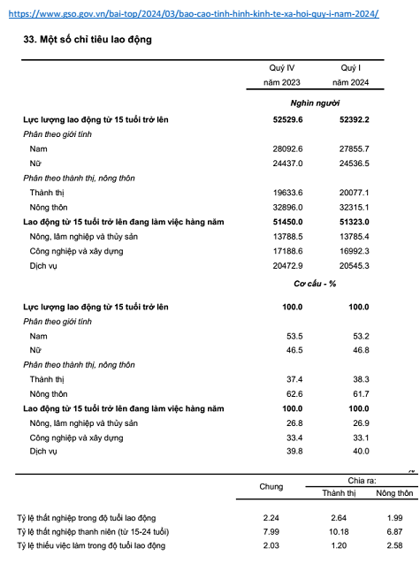

 | httpswww.gso.gov.vndu-lieu-va-so-lieu-thong-ke202406thong-cao-bao-chi-ve-tinh-hinh-lao-dong-viec-lam-quy-ii-va-6-thang-dau-nam-2024
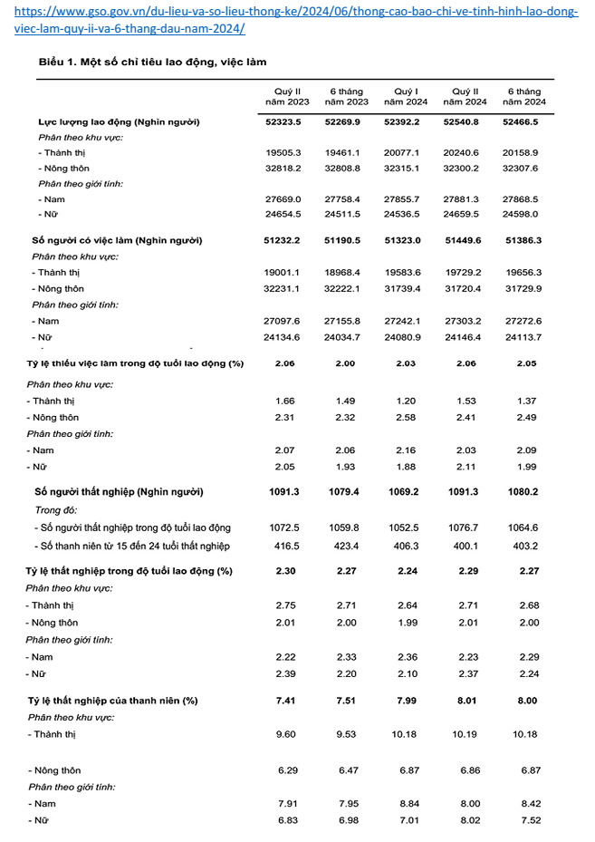

 | https://gso.gov.vndu-lieu-va-so-lieu-thong-ke202410thong-cao-bao-chi-ve-tinh-hinh-lao-dong-viec-lam-quy-iii-va-9-thang-nam-2024

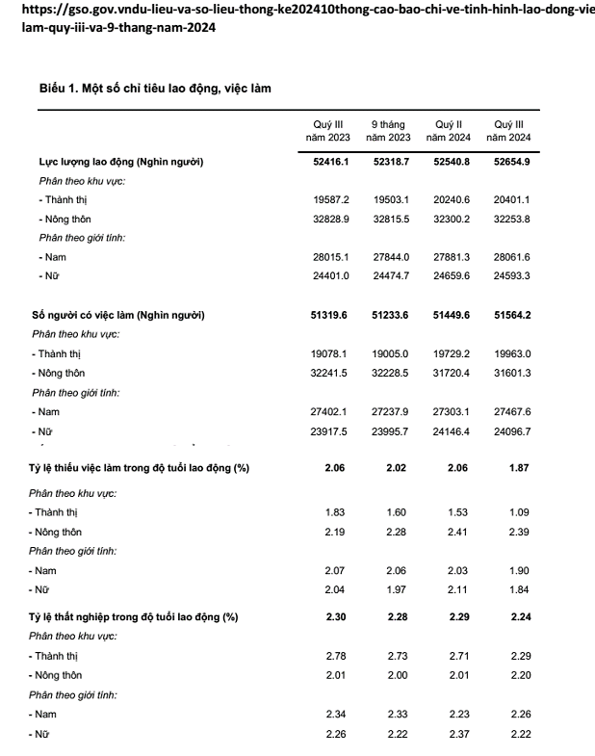

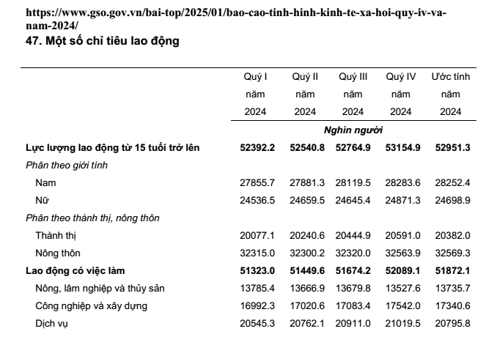
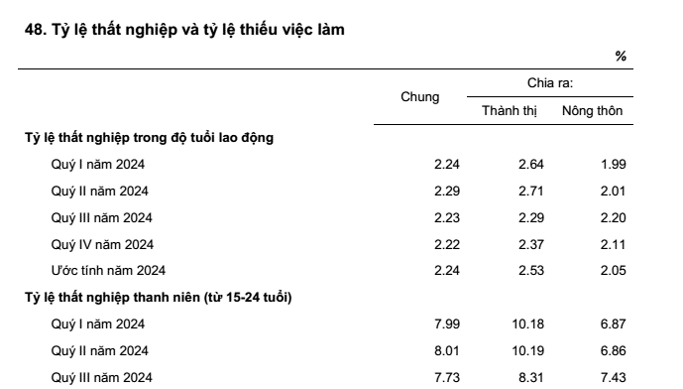

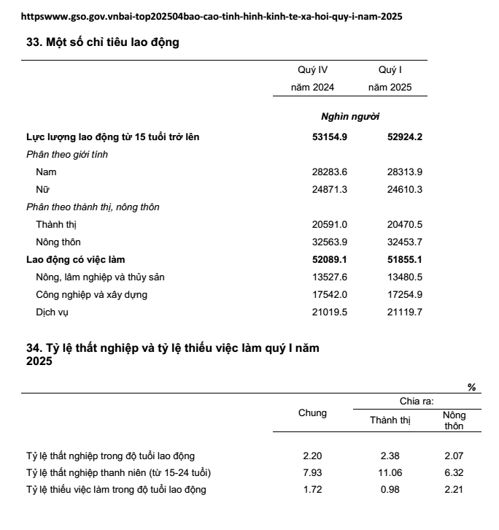

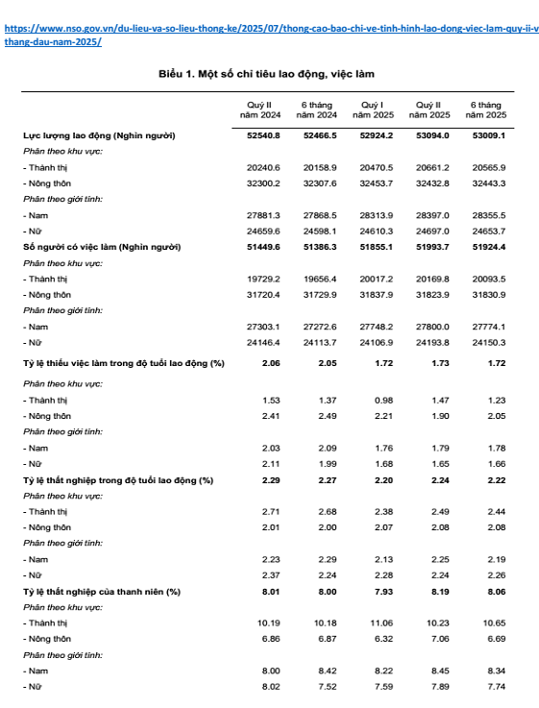

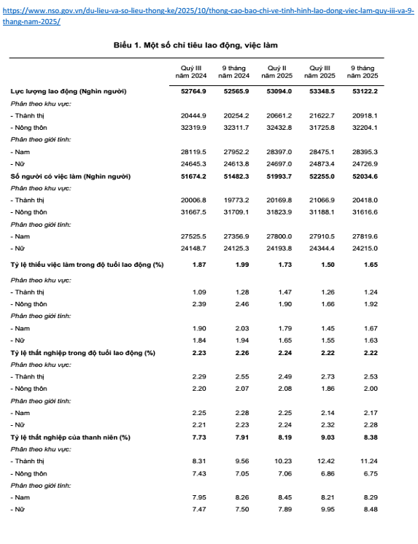

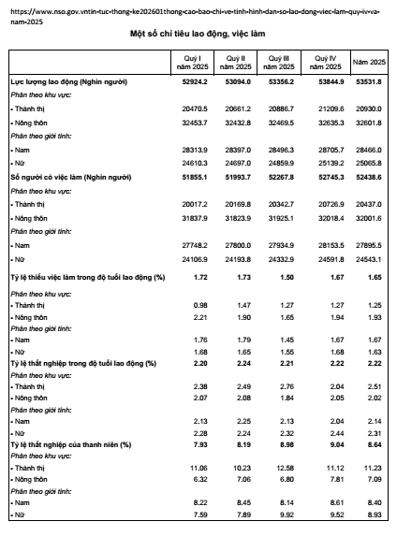

 |  | https://www.nso.gov.vn/tin-tuc-thong-ke/2026/04/thong-cao-bao-chi-ve-tinh-hinh-lao-dong-viec-lam-quy-i-nam-2026

